상품제안서
송월 대형 스누피 세일위드미 비치타올 | 상품코드: F07432

 |  |  |  |  |  |  | 02-412-0044 | www.easy1.co.kr
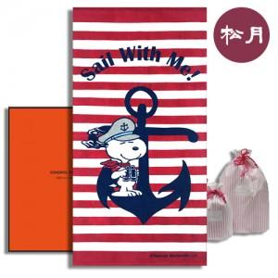

【상세/제작정보】 | 방수패키지or송월패키지 택1 입니다.

【인쇄/포장옵션】 | 실크 / 포장불가능

【공급단가】 | 수량 | 100~ | 300~ | 500~ | 1,000~ | 3,000~
*VAT별도 | 단가 | 13,450원 | 12,960원 | 12,460원 | 11,960원 | 11,660원

【상품 URL】 | https://dev.easy1.co.kr:443/src/goods_detail.php?gdno=7432

